EVALUACION TECNICA
INVITACION ABIERTA No. 031 de 2022

REF | DESCRIPCION | ESPECIFICACIONES TECNICAS
N/A | 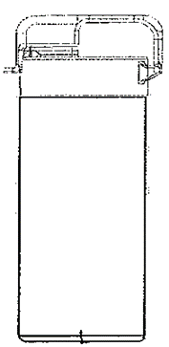 BOTILITO LITRO | PRODUCTO: BOTILITO LITRO Descripción: Botilito elaborado en P.P certificado FDA con tapa portable tipo manos libres para fácil uso. Incluye 2 oring en tapa y contra tapa para mejor hermeticidad. Impresión en calidad fotográfica mediante el sistema de heat transfer a full color. Usos y Aplicaciones: Producto hermetico, elaborado con tapa y subtapa para ventas promocionales. Resina(s) utilizadas: P.P (AN) Ancho (mm): 80 ± 2% Colorante(s) utilizados: Masterbatch (AT) Altura Total (mm): 315 ± 2% (LA) Largo (mm): 80 ± 2% (P) Peso (g): 95 ± 2% | CUMPLE
N/A | 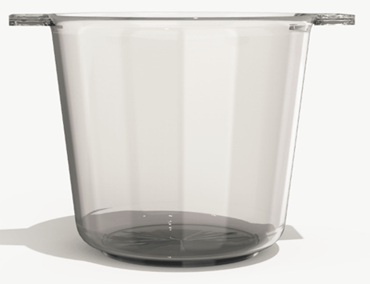 HIELERA TRADICIONAL | PRODUCTO: HIELERA TRADICIONAL Descripción: Hielera elaborada en Ps alto impacto. Decorado: en todo el contorno de la hielera en calidad fotográfica mediante el sistema de heat transfer a full color. Usos y Aplicaciones: Producto elaborado con fines promocionales. Resina(s) utilizadas: Ps alto impacto Colorante(s) utilizados: Polvo (AT) Altura Total (mm): 225± 2% (DE) Diámetro Ext. (mm): 215 ± 2% (LA) Largo (mm): 275 ± 2% (P) Peso (g): 1340 ± 1% | CUMPLE
N/A | 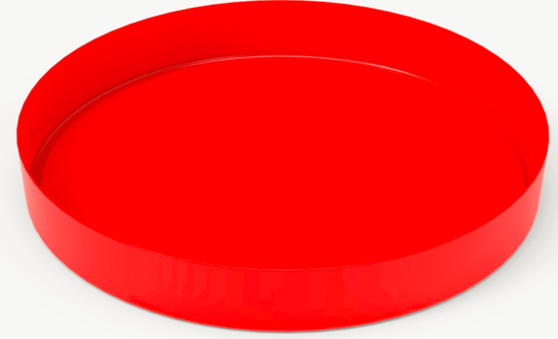 BANDEJA DOBLE FUNCION | PRODUCTO: BANDEJA DOBLE FUNCION Descripción: "Bandeja fabricada en PS de alto impacto. Decorado: en todo el contorno de la bandeja por los laterales, fondo externo y fondo interno decorados a full color mediante el sistema de in mold. Usos y Aplicaciones: Producto elaborado con fines promocionales y publicitarios. Resina(s) utilizadas: Poliestireno Alto Impacto Colorante(s) utilizados: Masterbatch (AT) Altura Total (mm) : 50±2% (DE) Diámetro Ext. (mm): 330±2% (P) Peso (g): 400± 2% | CUMPLE
N/A | 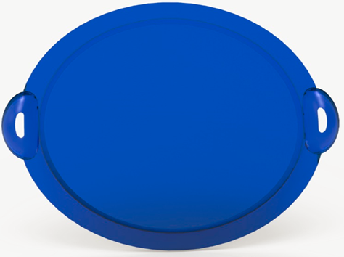 BANDEJA PRIMIUM | PRODUCTO: BANDEJA PRIMIUM Descripción: Bandeja elaborada en PS alto impacto con decorado a full color en todo el fondo de la bandeja mediante el sistema de in mold. Usos y Aplicaciones: Producto elaborado con fines promocionales. Resina(s) utilizadas: Poliestireno Alto Impacto Colorante(s) utilizados: Masterbatch (AT) Altura Total (mm): 3,1± 2% (DE) Diámetro Ext. (mm): 36,5± 2% (LA) Largo (mm): 420 ± 2% (P) Peso (g): 380 ± 1% | CUMPLE
NA | BOTILO 350 | PRODUCTO: BOTILO 350 Descripción: Producto fabricado en resina polipropileno decorado con manga strech según diseño aprobado por el cliente. Usos y Aplicaciones: Producto especial para contener líquido, ideal para promociones y fines publicitarios Resina(s) utilizadas: Polipropileno copolímero Colorante(s) utilizados: Masterbatch (AT) Altura Total (mm): 200,8±2% (DE) Diámetro Ext. (mm): 63±2% (P) Peso (g): 42± 2%. | CUMPLE
N/A | BOTILO CARAMAÑOLA 550 M | PRODUCTO: BOTILO CARAMAÑOLA 550 ML Descripción: Producto diseñado con resina de polipropileno FDA Usos y Aplicaciones: Producto diseñado para contener bebidas Resina(s) utilizadas: Polipropileno copolímero Colorante(s) utilizados: Masterbatch (AT) Altura Total (mm): 167 ± 2% (DE) Diámetro Ext. (mm): 72 ± 2% (P) Peso (g): 41 ± 2% (C) Capacidad (ml): 600 ± 2% | CUMPLE
N/A | HIELERA DELUXE PREMIUM | PRODUCTO: HIELERA DELUXE PREMIUM Descripción. Producto fabricado en resina polipropileno copolímero. Usos y Aplicaciones: Producto elaborado con fines promocionales Resina(s) utilizadas: Polipropileno copolímero Colorante(s) utilizados: Masterbatch (AT) Altura Total (mm): 21,5± 2% (AN) Ancho (mm) : 20,5± 2% LA) Largo (mm): 30± 2% P) Peso (g): 540 ± 1% | CUMPLE
N/A | 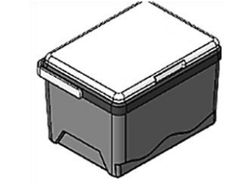 CUERPO COOLER SUPER PACK | PRODUCTO: CUERPO COOLER SUPER PACK Descripción: Producto fabricado en resina de polipropileno FDA que se puede inyectar en varios tonoUsos y Aplicaciones: Cooler plástico ideal para contener la temperatura de productos fríos Resina(s) utilizadas: Polipropileno copolímero Colorante(s) utilizados: Masterbatch (AT) Altura Total (mm): 198 ± 2% (LA) Largo (mm): 235 ± 2% (AN) Ancho (mm): 315 ± 2% (P) Peso (g): 371 ± 2% | CUMPLE
N/A | 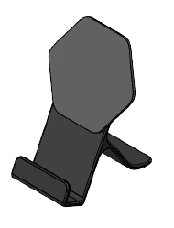 STAND CELULAR CON HEXAGONO | PRODUCTO: STAND CELULAR CON HEXAGONO Descripción: Producto fabricado en resina polipropileno. Usos y Aplicaciones: Producto especial para soporte de celular con fines publicitarios y/o promocionales Resina(s) utilizadas: Polipropileno copolímero Colorante(s) utilizados: Masterbatch (AT) Altura Total (mm): 109,5±2% (AN) Ancho (mm) : 77,7±2% (LA) Largo (mm) : 85,3± 2% (P) Peso (g): 30,3± 2% | CUMPLE
N/A | 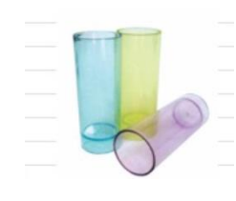 Copa Shots (Lisa). | • Producto: Copa Shots (Lisa). • Color Natural y/o en colores surtido (Masterbatch). • Logo escogido por ELC. • Materia Prima: Poliestireno Cristal. • Capacidad: 2 Onzas. • Peso: 8mm. • Cantidad: 80.000 copas. CARACTERISTICAS DIMENSIONALES • Diámetro: o 35mm • Altura: o 90mm | CUMPLE

